关系图
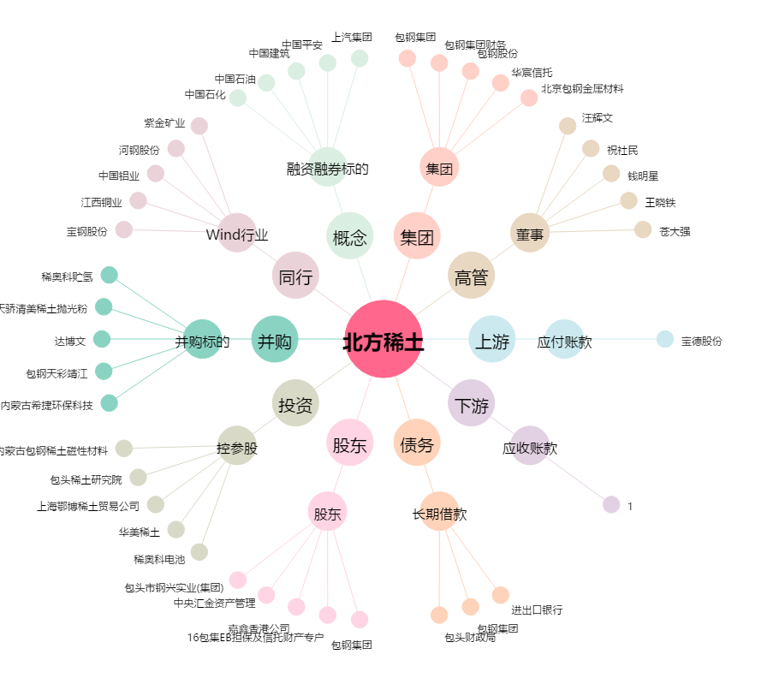
北方稀土[600111.SH] - 关系概览图

